关系图
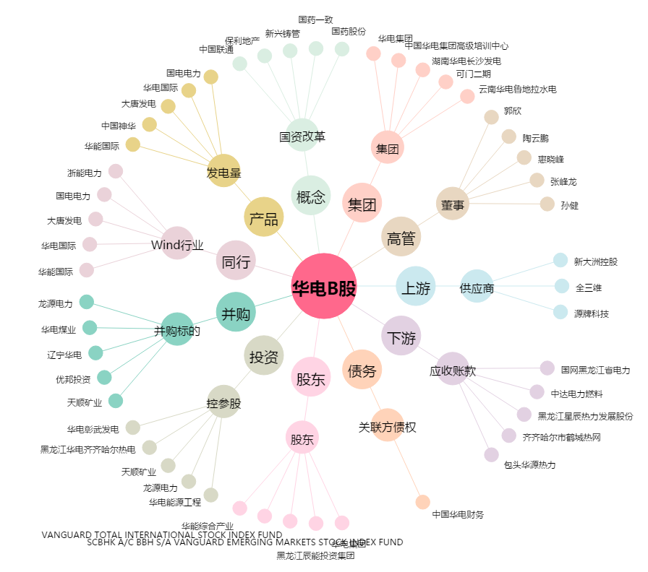
华电B股[900937.SH] - 关系概览图

